java 25
Java 25 の導入手順は、利用する OS（Windows / macOS / Linux）や用途（開発環境・サーバー実行環境）によって少し変わります。ここでは一般的な JDK 25 のインストール手順を説明します。

1. JDK 25 を入手する

代表的な配布元：

Oracle Corporation の JDK

Eclipse Foundation の Eclipse Temurin（無料利用しやすい OpenJDK ディストリビューション）

開発用途では Temurin を使うケースも多いです。

2. Windows への導入

① JDK 25 をダウンロード

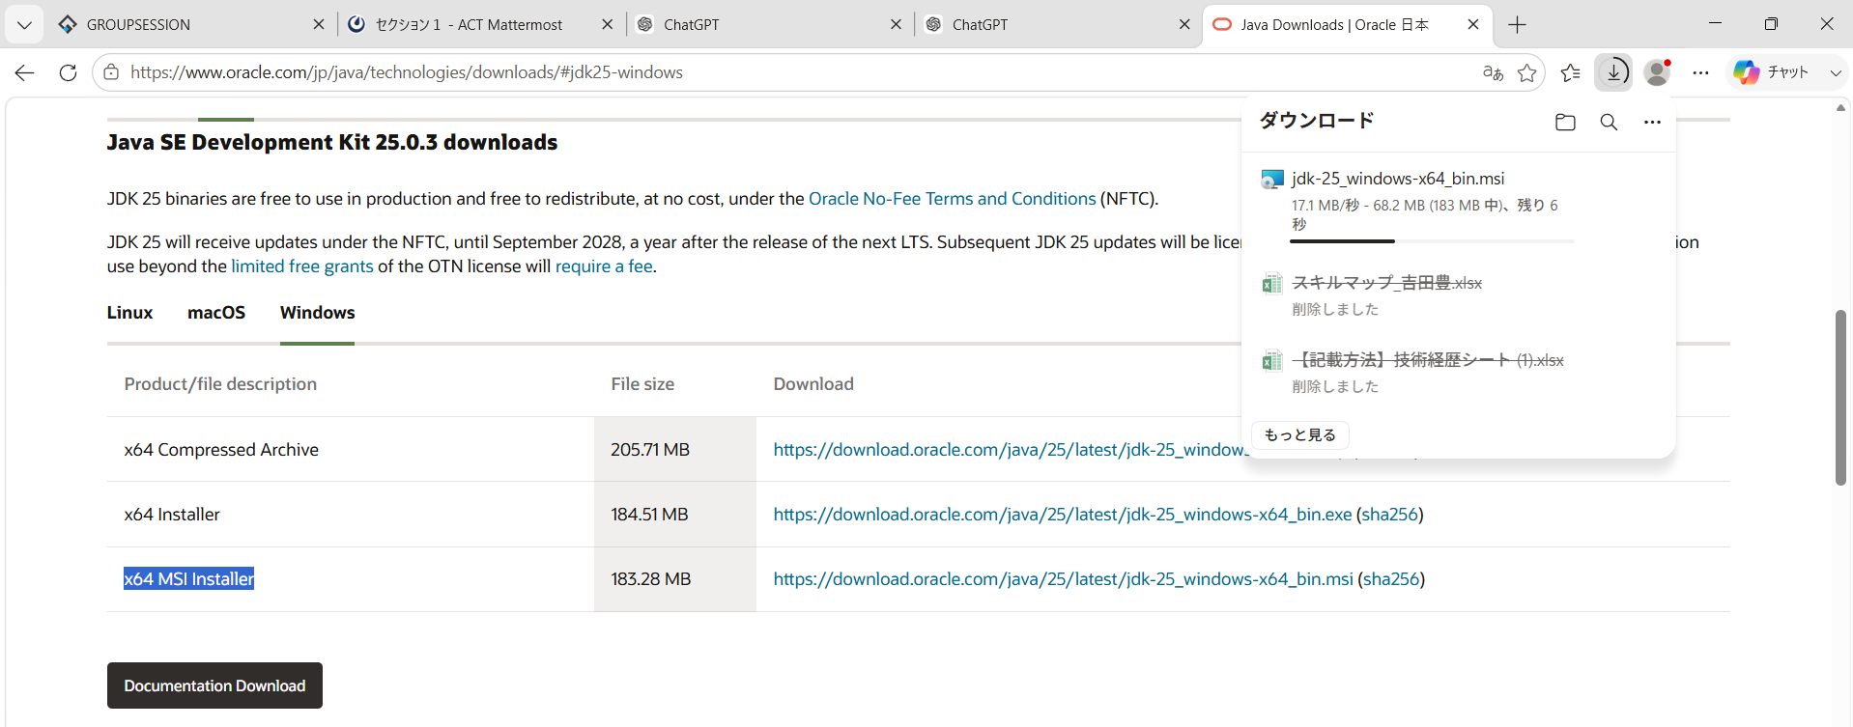
Oracle Java Downloads

Windows 用の以下を選択します。

Version: 25

Package: JDK

Architecture:

x64（一般的な PC）

ARM64（ARM Windows）

インストーラー（.msi）を推奨します。

② インストール

例：

C:\Program Files\Eclipse Adoptium\jdk-25

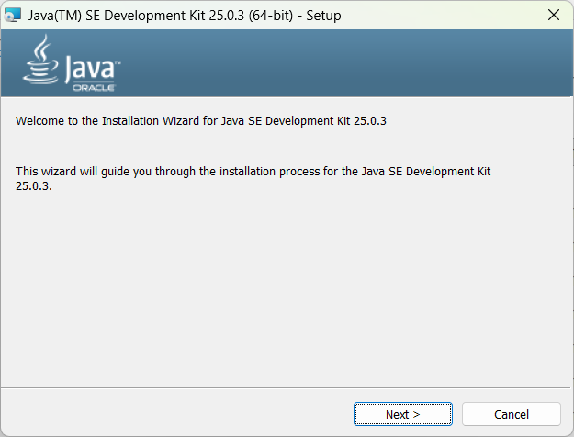
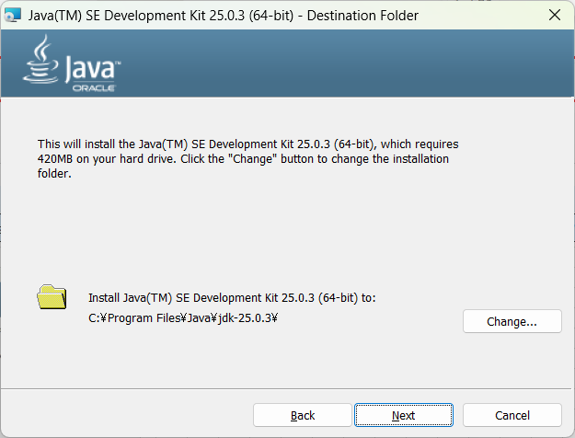
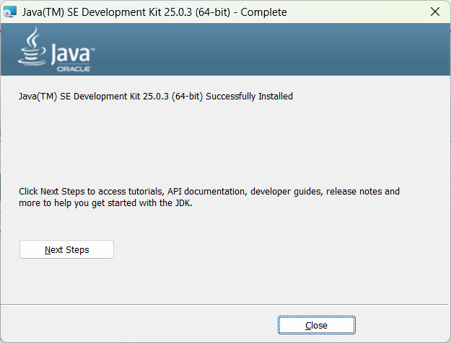
などにインストールします。

インストール時に以下があれば有効化します。

Add to PATH

Set JAVA_HOME

③ 確認

コマンドプロンプトを開きます。

java -version

例：

java version "25" 2025-09-16
Java(TM) SE Runtime Environment
Java HotSpot(TM) 64-Bit Server VM

コンパイラ確認：

javac -version

例：

javac 25

3. macOS への導入
4. Linux（Ubuntu）の導入

5. JAVA_HOME の設定
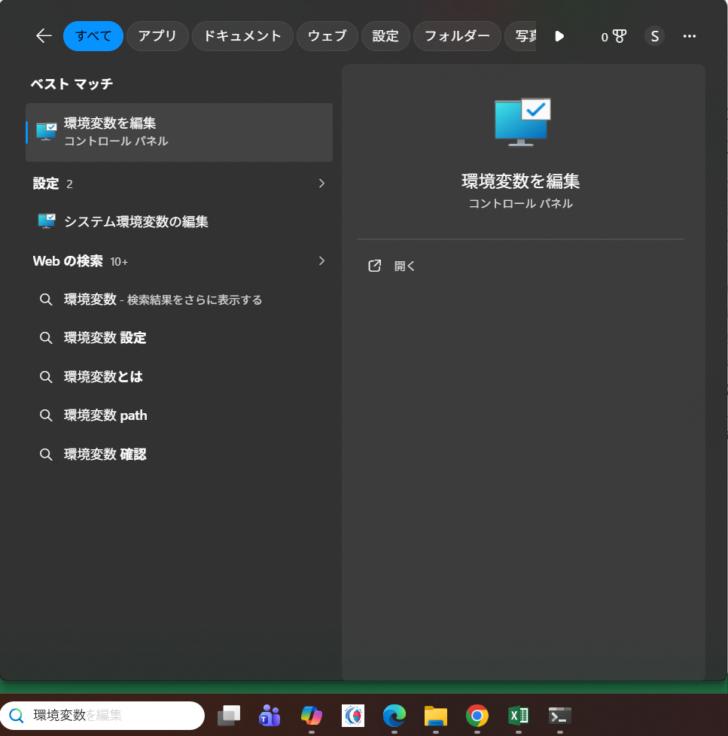
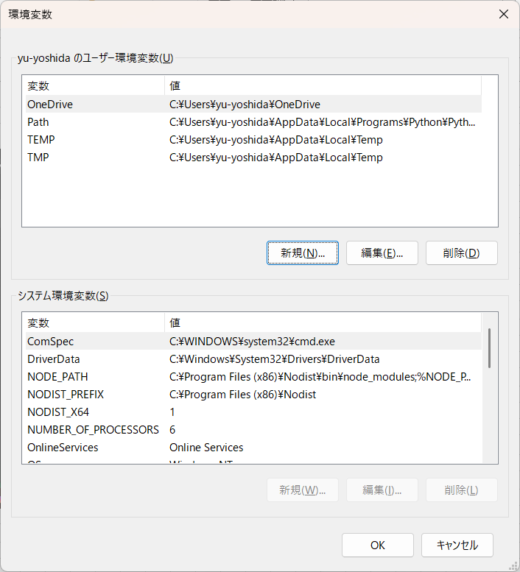
Windows

環境変数：

JAVA_HOME=C:\Program Files\Eclipse Adoptium\jdk-25

PATH に追加：

%JAVA_HOME%\bin

確認：

echo %JAVA_HOME%

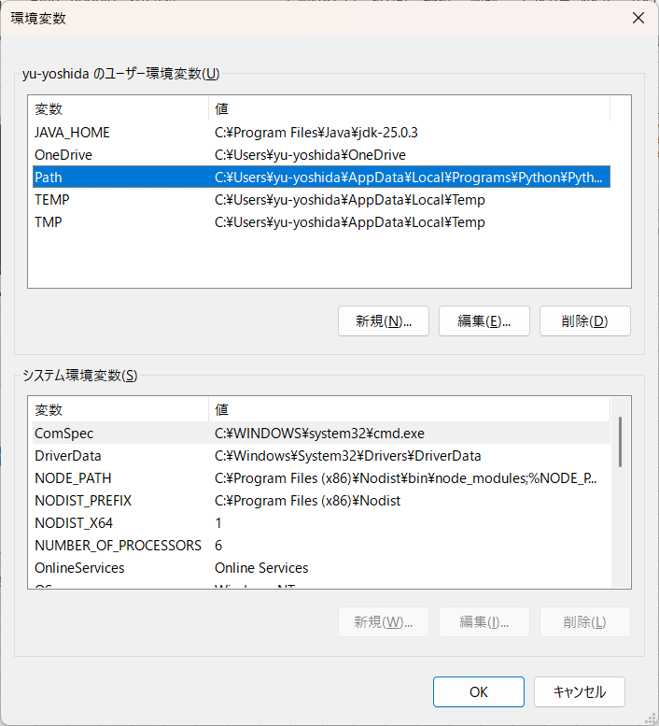
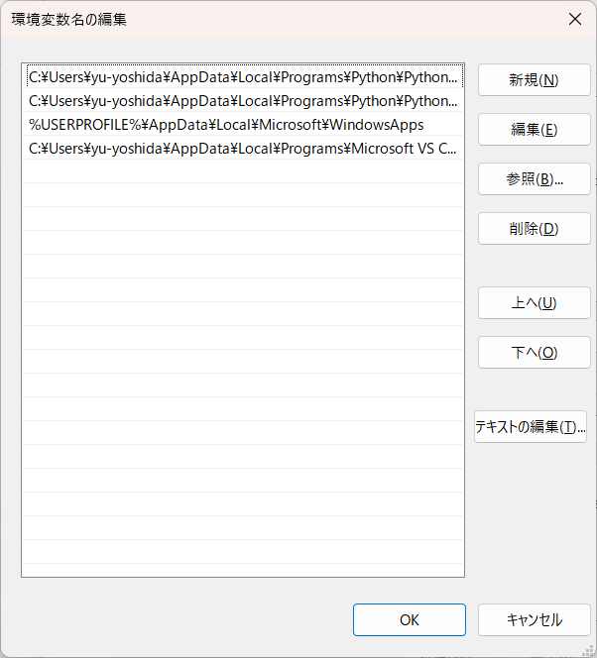
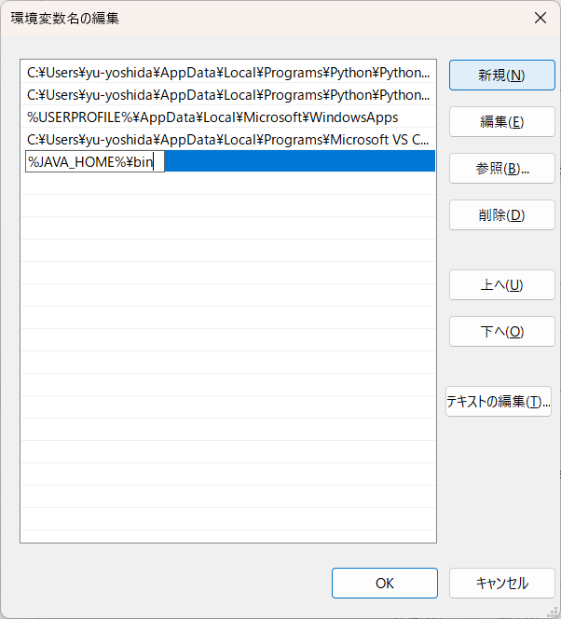

6. 複数 Java バージョンを使う場合

7. 開発環境（IDE）の設定

IntelliJ IDEA

Eclipse

VS Code
 | 2. VS Code に Java 拡張機能を入れる

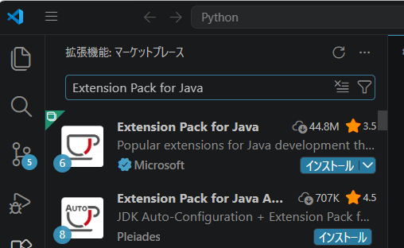
 | VS Code を起動します。

 | 左側の「拡張機能」（四角いアイコン）を開き、検索：

 | Extension Pack for Java

 | をインストールします。

 | 提供元：

 | Microsoft

 | この拡張パックには以下が含まれます。

 | Java 言語サポート

 | デバッグ機能

 | Maven サポート

 | Java プロジェクト管理機能

 | 3. VS Code が Java 25 を認識しているか確認 | ※Java プロジェクトで実行すること

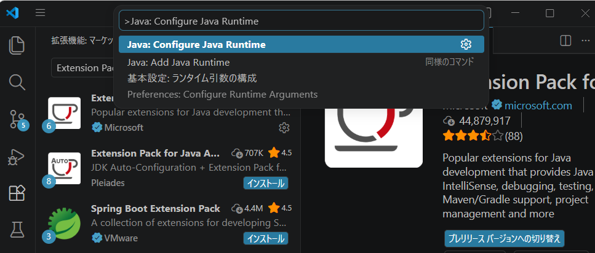
 | VS Code で：

 | Ctrl + Shift + P

 | を押します。

 | 入力：

 | Java: Configure Java Runtime

 | を選択します。

 | 表示例：

 | Installed JDKs

 | JavaSE-25
 | C:\Program Files\Java\jdk-25.0.3

 | となればOKです。

 | 4. VS Code でテストプロジェクト作成

 | 5. （任意）VS Code で JDK 25 を固定する

8. 動作テスト

Hello.java を作成：

public class Hello {
public static void main(String[] args) {
System.out.println("Java 25 OK");
}
}

コンパイル：

javac Hello.java

実行：

java Hello

結果：

Java 25 OK

注意点

Java 25 は **LTS（長期サポート版）**です。

既存プロジェクト（Spring Boot、Maven、Gradle など）は Java 25 対応状況を確認してください。

業務システムでは、まず CI 環境や開発環境でビルド確認してから本番適用するのが安全です。

利用している OS（Windows 11 / macOS / Ubuntu など）と、用途（Spring Boot、Minecraft、業務アプリ、学習用など）を教えていただければ、その環境向けの手順に絞って案内できます。

Flutter
これは前回と同じく、Flutter SDKが未インストール、またはPATH設定がされていない状態です。

現在の状況：

項目 | 状態
Java 25 | ✅
Maven | ✅
PostgreSQL | ✅
GitHub | ✅
VS Code | ✅
Spring Boot | ✅ 起動確認中
Flutter SDK | ❌ 未認識

Flutter開発に進むため、Flutter SDKを導入します。

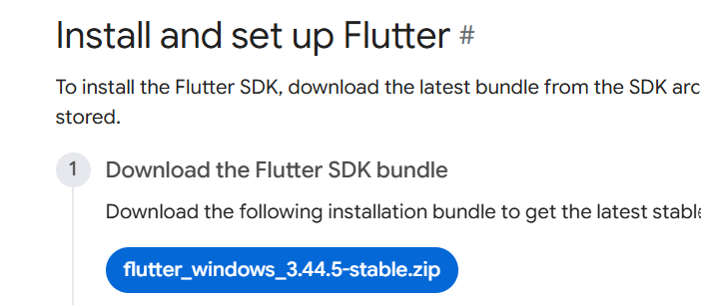
STEP1 Flutter SDKをダウンロード

公式サイトからFlutter SDKを取得します。

Flutter SDK install Windows

Windows版を選択してください。

ダウンロードされるファイルは .zip です。

STEP2 Flutter SDKを配置

例として：

C:\dev\flutter

に展開します。

注意点：

避けた方がよい場所：

C:\Program Files\

理由：

権限問題が起きやすい

Flutter更新時に失敗しやすい

おすすめ：

C:\dev\flutter

STEP3 PATHを設定

Windows検索で：

環境変数

↓

「システム環境変数の編集」

↓

「環境変数」

↓

ユーザー環境変数の Path

↓

「新規」

追加：

C:\dev\flutter\bin

※ Flutterを展開した場所に合わせて変更してください。

STEP4 VS Code・ターミナルを再起動

重要です。

PATH変更後は、既に開いているVS Codeやコマンドプロンプトには反映されません。

一度：

1. VS Codeを閉じる

2. コマンドプロンプトを閉じる

3. 再度開く

STEP5 確認

新しいターミナルで：

flutter --version

を実行します。

成功例：

Flutter 3.x.x • channel stable

その後：

flutter doctor

を実行します。

STEP6 VS Code拡張機能

VS Codeで追加：

Flutter

Dart

インストール後、VS Codeを再起動します。

次に発生する可能性が高いもの

flutter doctorを実行すると、おそらく以下が不足として表示されます。

Android Studio

Android SDK

Androidライセンス

エミュレーター

これは正常です。

まずは Flutter SDKを配置 → PATH設定 → flutter --version確認 まで進めましょう。

確認したいので、Flutter SDKを配置する場所はどこにする予定ですか？

例：

C:\dev\flutter

C:\tools\flutter

その他

決めた場所に合わせてPATH設定を案内します。

flutter doctor の結果を見る限り、Flutter SDKの導入は成功しています。
ここまでで環境構築の1段階目は完了です。

確認結果：

項目 |  | 状態 | 説明
Flutter |  | ✅ | Flutter 3.44.5を認識済み
Windows |  | ✅ | 問題なし
Chrome |  | ✅ | Web実行可能
Connected device |  | ✅ | 接続可能なデバイスあり
Android toolchain |  | ❌ | Android開発環境未導入
Visual Studio |  | ❌ | Windowsアプリ開発用（今回は不要）

次に対応するもの

今回の開発方針は、

スマホアプリ：Flutter

バックエンド：Spring Boot

DB：PostgreSQL

なので、必要なのは Android toolchain です。

一方、以下は今回不要です。

Visual Studio ❌

表示：

[X] Visual Studio - develop Windows apps

これはFlutterでWindowsデスクトップアプリを作る場合に必要です。

今回：

スマホアプリがメイン

なので、現時点では無視して大丈夫です。

次の作業：Android Studio導入 |  |  |  | 動作確認等はブラウザのスマホ表示等で確認しようと思ってるんだけどそれじゃ無理？ エミュレーターとか使う想定なので、Android SDKとVisual Studioは入れてなかった。

1. Android Studioをダウンロード |  |  |  | その考え方はかなり合理的です。
 |  |  |  | 結論から言うと、
公式サイト：
 |  |  |  | Web（Chrome）で動作確認するなら、Android SDKは必須ではありません。
Android Studio download |  |  |  | Visual Studioも不要です。

Windows版をダウンロードします。 |  |  |  | ただし、チャットアプリとして完成させることを考えると、途中でAndroid実機またはエミュレーターでの確認は一度はした方がいいです。

 |  |  |  | Flutterには3つの実行先があります

2. インストール |  |  |  | Flutter
 |  |  |  | ├── Web（Chrome）
インストーラー起動後、基本的には初期設定のままでOKです。 |  |  |  | ├── Android
 |  |  |  | ├── iOS（Macのみ）
確認する項目：
 |  |  |  | あなたの場合、今は
Install Type
 |  |  |  | flutter doctor
選択：
 |  |  |  | ✅ Chrome
Standard
 |  |  |  | なので、
でOKです。
 |  |  |  | flutter run -d chrome

 |  |  |  | でFlutterアプリを起動できます。
インストール対象
 |  |  |  | つまり、
以下にチェックが入っていることを確認してください。
 |  |  |  | Flutter(Web)
✅ Android SDK |  |  |  | ↓
✅ Android SDK Platform |  |  |  | GET /health
✅ Android Virtual Device |  |  |  | ↓
 |  |  |  | Spring Boot

 |  |  |  | という通信確認はAndroid SDKなしでもできます。
3. Android Studio初回起動

初回起動時に、
 |  |  |  | 今回のチャットアプリなら
Import Android Studio Settings
 |  |  |  | 開発初期は
が表示されたら：
 |  |  |  | Flutter(Web)
Do not import settings |  |  |  | ↓
 |  |  |  | REST API
を選択。 |  |  |  | ↓
 |  |  |  | Spring Boot

 |  |  |  | ↓
4. SDK確認
 |  |  |  | Flutter(Web)
Android Studio起動後： |  |  |  | ↓
 |  |  |  | WebSocket
メニュー： |  |  |  | ↓
 |  |  |  | Spring Boot
File
↓ |  |  |  | まで十分開発できます。
Settings
↓
Languages & Frameworks
↓ |  |  |  | Android SDKが必要になるタイミング
Android SDK
 |  |  |  | 例えば
確認します。
 |  |  |  | Android通知
必要なもの： |  |  |  | カメラ
 |  |  |  | GPS
SDK Platforms |  |  |  | ファイル保存
 |  |  |  | Play Storeへ公開
例： |  |  |  | 実機でレイアウト確認

Android 15.0 ("VanillaIceCream") |  |  |  | この辺りになると必要になります。

または |  |  |  | チャットアプリでも

Android 14.0 |  |  |  | プッシュ通知
 |  |  |  | カメラで画像送信

 |  |  |  | を作るなら、最終的にはAndroid環境が必要です。
SDK Tools

以下にチェック：

✅ Android SDK Build-Tools
✅ Android SDK Command-line Tools
✅ Android Emulator
✅ Platform-Tools

5. Flutter再確認

Android Studioのインストール完了後、VS Codeまたは新しいターミナルで：

flutter doctor

を再実行します。

成功すると：

[√] Android toolchain - develop for Android devices

になります。

現時点でのおすすめ順序

今のチャットアプリ開発では、以下の順番がよいです。

1. ✅ Flutter SDK

2. → Android Studio（今回）

3. → Android Emulator設定

4. → Flutterプロジェクト作成

5. → Spring Boot API接続

6. → WebSocket実装

次は Android Studioのインストールに進めば大丈夫です。

